Sheet1
No | Kategori | Deskripsi Bug | Langkah Reproduksi | Expected Result | Actual Result
1 | Functionality | Akun dengan username locked_out_user dan password secret_sauce tidak dapat login | 1. Buka website 2. Input username "locked_out_user" dan password "secret_sauce" 3.klik button login | User diarahkan ke halaman utama | muncul error "Epic sadface: Sorry, this user has been locked out."
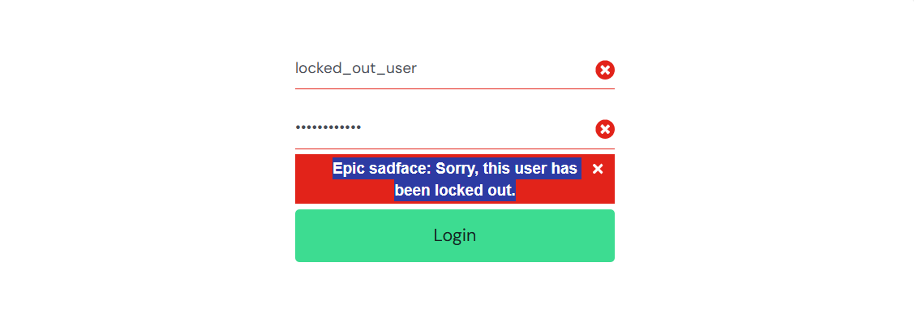
2 | Functional | Field First name, last name bisa diisi dengan numering, sementara postal code bisa diisi alphabet | 1. Buka website 2. Input username "locked_out_user" dan password "secret_sauce" 3.klik button login 4. Klik button Add to chart 5. Klik button keranjang 6. Klik button checkout 7. Input first name dan last name dengan numbering dan postal code dengan alphabet | Muncul allert notification nama harus alphabet dan postal code harus numbering | Nama bisa diisi dengan numeric dan psotal code dengan alphabet dan tidak muncul notification ketika klik button continiu
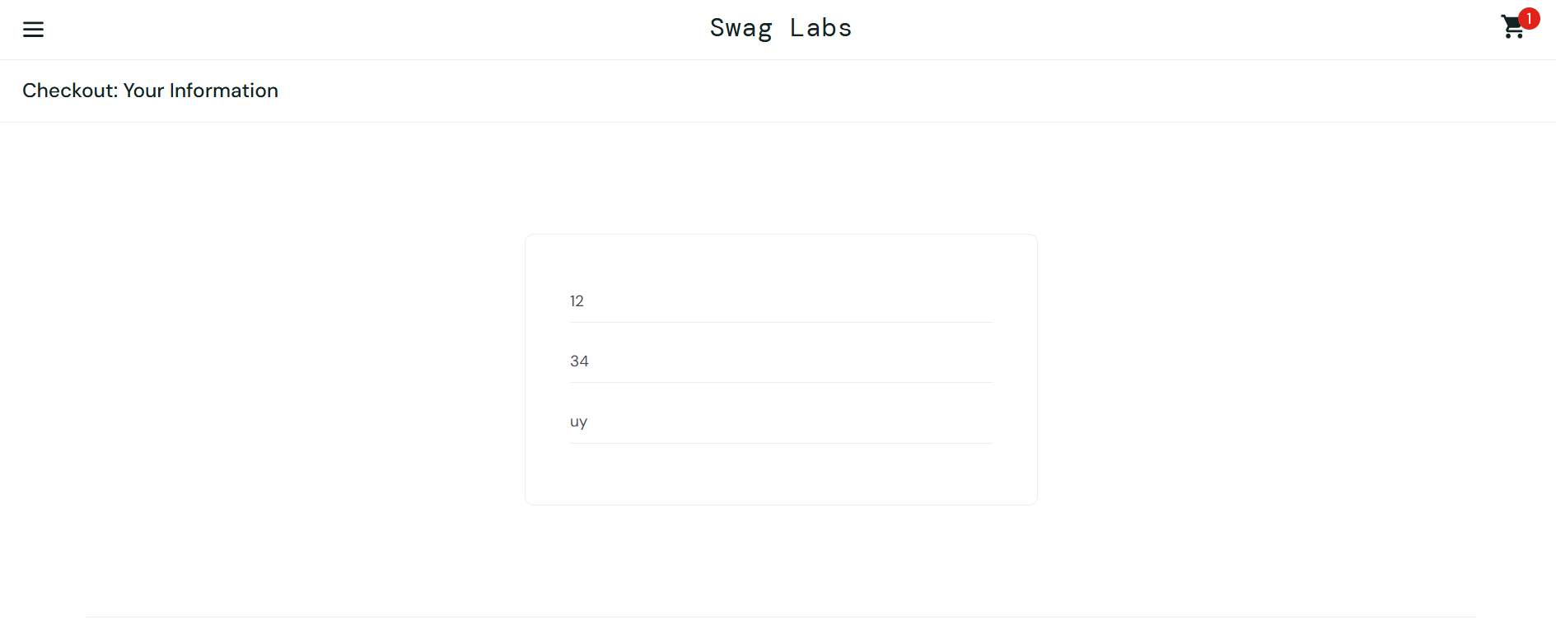
4 | Functional | Menu reset all app di sidebar tidak berfungsi | 1. Buka website 2. Input username "locked_out_user" dan password "secret_sauce" 3.klik button login 4.Klik button garis 3 disudut kanan atas 5. Klik button reset app | Dialihkan kehalaman berikutnya | Tidak ada respon yang dihasilkan
5 | UI | Antara mobile dan web tidak sinkron tampilan produknya | Buka tampilan utama | Gambar produk sesuai deskripsi | Mobile : Gambar produk Web : Gambar puppy
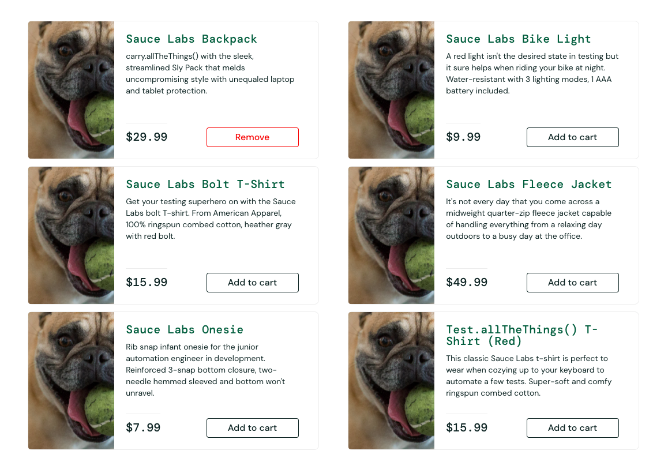 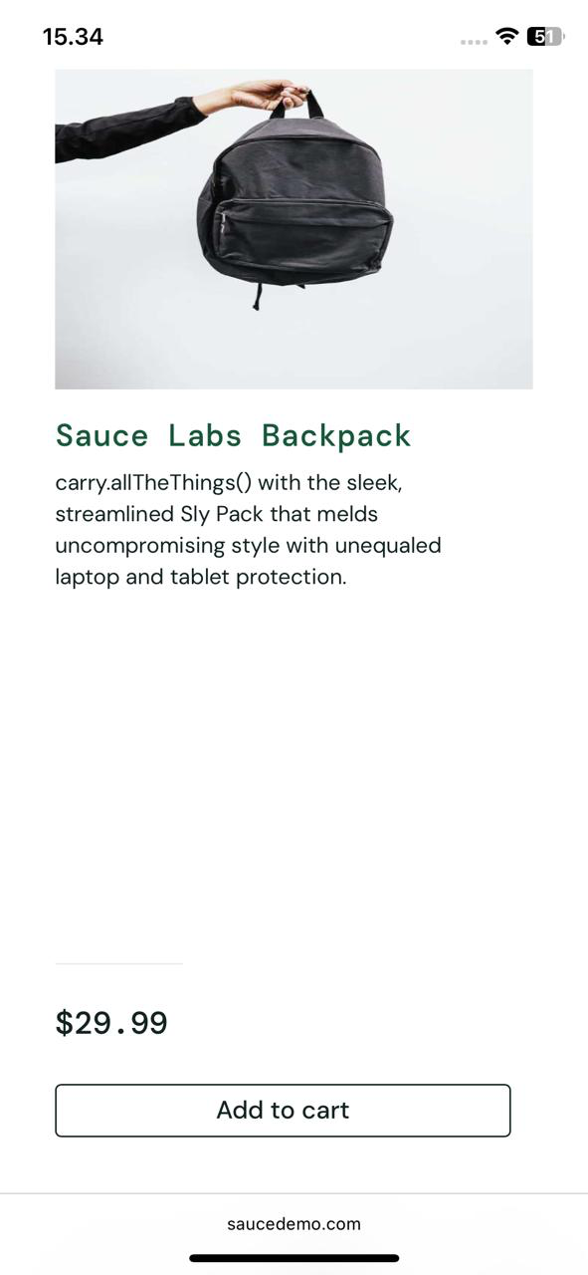

6 | Functionality | Bisa checkoutt barang kosong | 1. Buka website 2. Input username "locked_out_user" dan password "secret_sauce" 3.klik button login 4. Klik button keranjang 5. Klik button checkout 6. Input first name dan last name dengan numbering dan postal code dengan alphabet 7. Clik button continiu shopping | Button berubah ke “Remove” atau disabled | Tetap bisa klik tanpa feedback
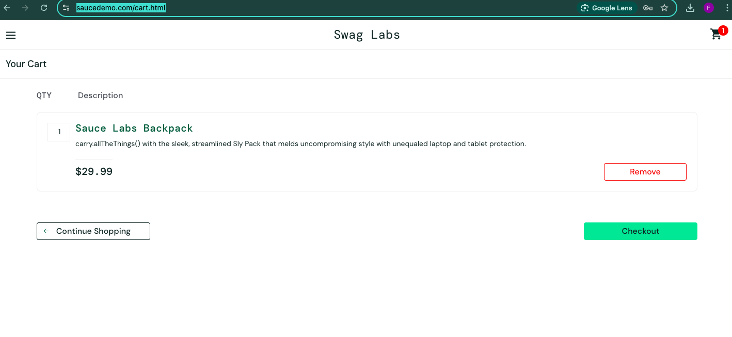
7 | UI | Muncul allert di field first name dan last name | Login → Klik add to chart → Keranjang | Harusnya allert muncul di field yang tidak diisi | Muncul diseluruh field
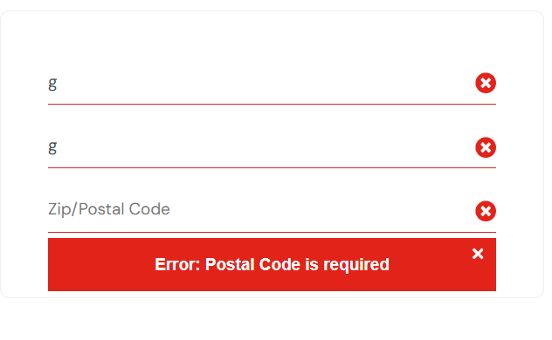 secret_sauce

8 | UI

